상품제안서
프리미엄담요텀블러세트-A타탄더블 | 상품코드: F31568

 |  |  |  |  |  |  | 02-412-0044 | www.easy1.co.kr
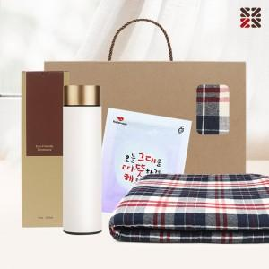

【상세/제작정보】 | 배송비 한박스 16개 4500원 부가세별도<br>

【인쇄/포장옵션】 | 실크 / 종이케이스

【공급단가】 | 수량 | 100~ | 300~ | 500~ | 1,000~ | 3,000~
*VAT별도 | 단가 | 15,960원 | 15,690원 | 15,290원 | 15,020원 | 14,630원

【상품 URL】 | https://dev.easy1.co.kr:443/src/goods_detail.php?gdno=31568

